Zadanie_1
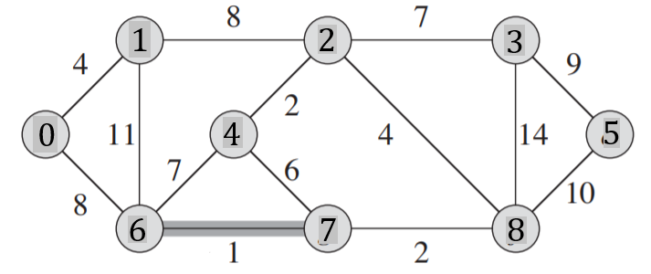
 |  |  |  |  |  |  |  |  |  | E |  |  | T |  |  | podzbiory zbioru V
 |  |  |  |  |  |  |  |  |  | u | v | w | u | v | w

Macierz sąsiedztwa
 | 0 | 1 | 2 | 3 | 4 | 5 | 6 | 7 | 8
0
1
2
3
4
5
6
7
8

Zadanie_2
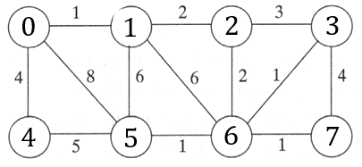
 |  |  |  |  |  |  |  |  | E |  |  | T |  |  | podzbiory zbioru V
 |  |  |  |  |  |  |  |  | u | v | w | u | v | w

 | Macierz sąsiedztwa
 | 0 | 1 | 2 | 3 | 4 | 5 | 6 | 7
0
1
2
3
4
5
6
7

Zadanie_3
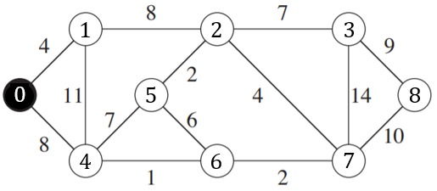
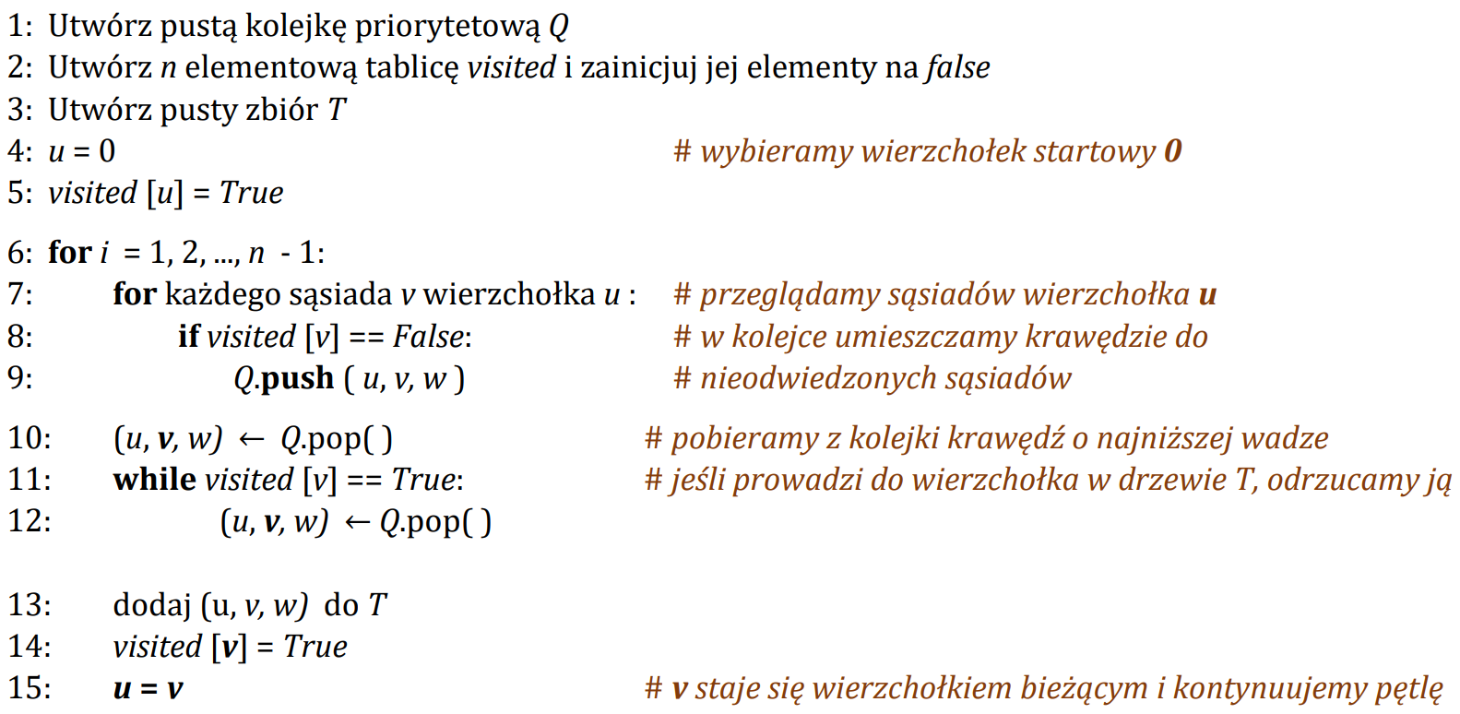
Q-min |  |  | T |  |  |  |  |  | 0 | 1 | 2 | 3 | 4 | 5 | 6 | 7 | 8
u | v | w | u | v | w | i | u | visited | true | false | false | false | false | false | false | false | false
 |  |  |  |  |  | 1 | 0
 |  |  |  |  |  | 2
 |  |  |  |  |  | 3
 |  |  |  |  |  | 4
 |  |  |  |  |  | 5
 |  |  |  |  |  | 6
 |  |  |  |  |  | 7
 |  |  |  |  |  | 8

